Test Cases
UAT TEST CASE
Project Name / # |  | Test | TEST RESULT/Үр дүнгийн тайлан
Change number |  | 0 | Number of incidents/Алдааны тоо
Task number |  | 0 | Number of fixed issues/Засагдсан алдаа
Project Manager/Business analyst |  | 0 | Not fixed/Засагдаагүй алдаа
Test case prepared by |  |  | Passed/Failed/Нэвтрүүлэхэд бэлэн эсэх/Yes/No/
Name of Tester(s)
PROGRESS |  | Total test cases count
 |  | PASS | 0
 |  | FAIL | 0
 |  | NOT STARTED
 |  | NA
ID # | Test case description | Test steps | Status | Comments
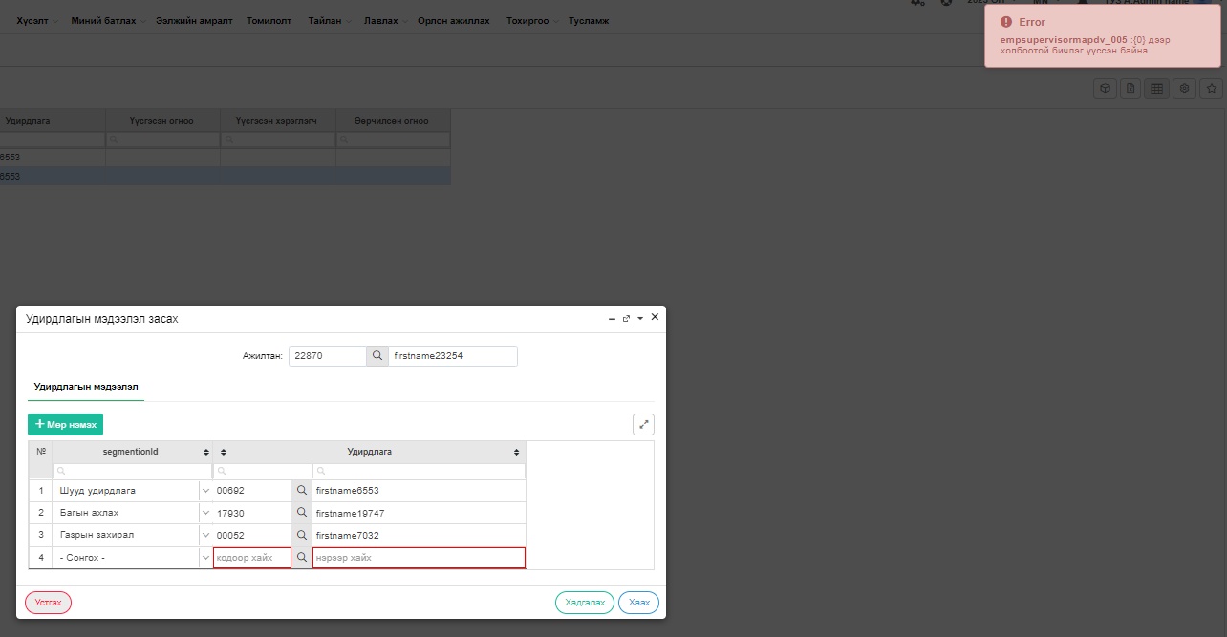
F01 | Ажилд авах тушаал оруулахад тухайн албан тушаалын нэмэгдэл, хэлний нэмэгдлийг оруулдаг болгох | Хүний нөөцийн удирдлага->Тушаал->Ажилд авах цэсээр ороод ажилтныг ажилд авах тушаал хэрэгжүүлсэний дараа тухайн нэгжийн хамгийн өндөр grade-тэй ажилтныг Бүтэц-Бүтэц-Нэгжийн бүртгэл-Шууд удирдлага Нэгжийн бүртгэлийн Шууд удирдлага талбарт автоматаар татагддаг байх. | Fail | Нэгжийн бүртгэл болон удирдлагын мэдээлэл авто солигдоогүй
 |  | Шууд удирдлагын доор Second manager/Багийн ахлах талбар шинээр нэмэх, Багийн ахлахыг Second manager талбарт татах мөн гараар оруулж хадгалах боломжтой байх- HR Team дүрийг Шууд олгох, тухайн Багийн кодтой шинэ user үүсгэх, засах гар эрхтэй байлгах | Pass
 |  | Газрын захирал нь Удирдлагын мэдээлэл талбарт татагдана – энэ одоо байгаа, удирдлагын мэдээллийг өөрчлөхөд автоматаар удирдлагын мэдээлэл дээрээ татах ёстой, | Fail | Нэгжийн бүртгэл дээр шууд удирдлагыг солиход удирдлагын мэдээлэл дээр авто солигдохгүй
 |  | Удирдлагын мэдээлэл дээр багийн ахлахыг харагдуулах багана нэмэх. Одоо байгаа удирдлагын мэдээллийг харуулдагтай ижил баганууд нэмэх, ажиллагаа ижил байна. | Pass
 |  | Mim талбарт Submanagercode дээр багийн ахлах /HR Team дүртэй ахлах харагдах ёстой одоо ажилладагггүй, үүнийг татагддаг болгох | Fail | 3-дах удирдлагын мэдээллийг оруулаад enter дарахад авто 4-дэх мөр нэмэгдэж байна. Илүү 4дэх мөрийн талбарыг устгах гэхэд тухайн алдаа зааж байна
 | нэмэгдэл бүртгэл | Хүний нөөцийн удирдлага->Тушаал->Ажилд авах цэсээр ороод 3 цэг дээр дарж нэмэгдлийн бүртгэл хийнэ. | Pass
 |  | Нэмэгдлийн цонх popup-аар гарна | Pass
 |  | Энэ цонх дээр хуучин нэмэгдэл, албан тушаалын шинэ нэмэгдлийн мэдээллийг татна. Албан тушаал дээрээ шинэ бүртгэгдээгүй байсан, мөр нэмэхээр лавлагаа хэсэгт байгаа нийт нэмэгдлээс сонгож нэмж болдог байх. | Pass
 |  | Хуучин нэмэгдлийн мэдээллийг Хүний нөөцийн удирдлага->Ажилтан->Засах->Ажлын байр->Нэмэгдлээс татна. | Fail | Татагдаж байгаа ч нэмэгдлийн дуусах огноог орууллах талбаргүй байгаа тул тухайн нэмэгдэл идэвхитэй чигээр үлдэж байна
 |  | Шинэ нэмэгдэл нь Хүний нөөцийн удирдлага->Бүтэц->албан тушаал>албан тушаалын бүртгэл дээр тохируулсан нэмэгдлээс бүртгэнэ. Доорх дэлгэцийн хөнгөлөлт хангамж бүртгэдэг шиг нэмэгдэл бүртгэдэг байна. | Pass
 |  | Дараах багануудыг нэмнэ. Үүнд: - Эхлэх огноо: засах боломжтой - Дуусах огноо: засах боломжтой - Идэвхитэй эсэх: засах боломжтой | Fail | Тушаал үүсгээд засах товч дараад нэмэгдэл талбарыг харахаад өөр цонх гарч ирсэн
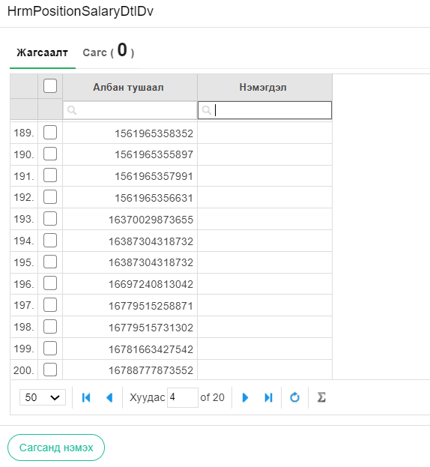
 |  | Дараалал: - Ажилд авах тушаал гаргахад нэмэгдэл дээр хуучин, шинэ нэмэгдлүүд татаад ХН-ийн ажилтнууд хугацааг дуусгах, сунгахаа дуусах хугацаа дээрээ засна. - Авах, авахгүйг идэвхитэй, идэвхигүй болгоно. - Хуучин нэмэгдлээ ХНУ->ажилтан->засах->ажлын байрны нэмэгдлээсээ татаад тушаал хэрэгжүүлэхэд шинээр баталгаажуулсан нэмэгдэл буцаад ХНУ->ажилтан->засах->ажлын байрны нэмэгдэл дээрээ татагдана. | Pass
F02 | Нэмэгдэл лавлахыг төлөвтэй болгох | Хүний нөөцийн удирдлага->Лавлах->Нэмэгдэл цэсний нэмэгдлүүдийг идэвхтэй, идэвхгүй төлөвтэй болгох. | Pass
 |  | Зөвхөн идэвхтэй төлөвтэй нэмэгдлүүд бусад цонх дээрээ харагддаг байх. Нэмэгдэл лавлахад утга нэмж оруулсан ажилтны огноо, цаг, домайн, нэрийг лог байдлаар хадгалдаг байх. | Pass
F03 | Нэмэгдэл лавлахыг төрөл юм уу бүлэгтэй болгох | Хүний нөөцийн удирдлага->Лавлах->Нэмэгдэл цэсний нэмэгдлүүдийг дараах төрлүүдтэй болгоно. Үүнд: - Сегментийн нэмэгдэл - SME Захирал ➢ SME ахлах харилцааны менежер ➢ SME харилцааны менежер ➢ Priority Захирал ➢ Priority ахлах харилцааны менежер ➢ Priority харилцааны менежер - Ур чадварын нэмэгдэл ➢ Харилцааны менежер ➢ Ахлах харилцааны менежер | Pass
 |  | Чөлөөлөх шалтгаантай адилхан баримтын төрөлтэй болгоно. | Pass
 |  | Идэвхтэй, идэвхгүй төлөвтэй байна. | Pass
 |  | Лавлахад утга нэмсэн огноо цаг, домайн, нэр, мөнгөн дүн оруулсан логийг хадгалдаг байна. | Pass
 |  | Мөнгөн дүн өөрчилсөн бол өөрчлөгдөж байгаа тушаалын тухай тайлбар оруулдаг байна. | Pass
 |  | Нэмэгдлийн дүн хэсэгт тохирох мөнгөн дүн дуудагдан гарч ирдэг байна.Дараах тушаалын бүлэг дээр нэмэгдлүүд татагддаг байна. Үүнд: - Ажилд авах тушаалын төрлүүд - Шилжилт хөдөлгөөн тушаал нэмэх | Fail | Нэмэгдлийн дүнг оруулсан ч тухайн цонх дээр дуудагдахгүй байна
 |  | Хүний нөөцийн удирдлага->Тушаал->Тэтгэмж олгох цэсээр орж Ажлын байрны нэмэгдэл импорт хийх боломжтой байна. Импорт хийх гэсэн товч нэмнэ. Дараах загвараар импорт хийнэ | Fail | Олоогүй
 |  | Загвар sheet3 | Fail | Олоогүй
F04 | Урт хугацааны чөлөөний хүсэлтэд талбарууд авто татагдах | Ажилтны үйлчилгээ->Хүсэлт, санал->Амралт, чөлөө шинээр үүсгэхэд Чөлөө->Хувийн чөлөө сонгоод урт хугацааны буюу дараах сонголттой чөлөө бүртгэхэд доорх талбарууд авто татагддаг байх. Үүнд: Авто татагдах талбарууд: - Сүүлийн 1 жилийн хугацаанд сахилгын шийтгэл авсан эсэх - Сургалтын төлбөрийн тооцоотой эсэх - Сүүлийн хагас жилийн ажлын гүйцэтгэлийн үнэлгээ - Ажилласан жил | Pass
 |  | Эдгээр талбаруудыг гараас засах боломжгүй байна. | Pass
 |  | Нэгжийн удирдлага, Хүний нөөцийн удирдлага талдаа автоматаар татагдана. | Pass
 |  | Гараар оруулдаг байх бөгөөд заавал бөглөх тохиргоотой байх талбар. - АХОСЗ болон цалингийн зээлтэй эсэх | Pass
F06 | Хувийн чөлөө буюу урт хугацааны чөлөөний хүсэлтэд файл заавал хавсаргах | Ажилтны үйлчилгээ->Хүсэлт, санал->Амралт, чөлөө шинээр үүсгэхэд Чөлөө->Хувийн чөлөө сонгоод урт хугацааны буюу дараах сонголттой чөлөө бүртгэхэд файл заавал оруулдаг байх. Үүнд: - Файл оруулаагүй бол хүсэлт илгээгдэхгүй алдаа өгөх - Оруулсан файл нэгжийн удирдлага, ХН-ийн удирдлага дээрээ харагддаг байх. | Pass
 |  | Мөн Ажилтны үйлчилгээ->Цагийн мэдээ цэсээр орж нэмэх товч дээр дарж Амралт, чөлөөний хүсэлт үүсгэх сонгоод Хувийн-Урт хугацааны чөлөө үүсгэхэд файл заавал оруулдаг байна. | Pass
F07 | Ирц нөхөн бүртгүүлэх цонхонд шалтгаан талбар нэмэх | Ажилтны үйлчилгээ->Цагийн мэдээ цэсээр ороод нэмэх товч дарж Ирц нөхөн бүртгүүлэх хүсэлт үүсгэх цонхонд шалтгаан сонгох талбар нэмэх. | Pass
 |  | Шалтгаан талбар: Dropdown байна. Лавлах цэсээр нэмэх, засах, идэвхгүй болгох боломжтой байна. - Цагийн чөлөө авсан - Тог тасарсан - Техникийн саатал - Ажилтнаас шалтгаалсан - Ажлын шаардлагаар - Хандах эрх нь ирээгүй - Бусад | Pass
 |  | Нэмсэн шалтгаан талбар нэгжийн удирдлага, хүний нөөцийн удирдлага, ажилтны үйлчилгээ гээд бүх жагсаалт тайлан дээрээ гардаг байна. | Pass
 |  | Хүний нөөцийн удирдлага->Лавлах->Хөдөлмөрийн харилцаа цэсээр шалтгаанаа нэмэх, идэвхигүй болгодог байна. | Pass
F08 | Шилжих хөдөлгөөний хүсэлтэнд өөрчлөлт хийх | Ажилтны үйлчилгээ->Хүсэлт, санал->Хөдөлмөрийн харилцаа->Хүсэлт нэмэх->Шилжилт хөдөлгөөн цонхонд дараах өөрчлөлт оруулна. Үүнд: - Гэрийн хаяг талбар нэмнэ: Тайлбар хэсгийн дээд талд текст байна. | Pass
 |  | Dropdown сонголтуудыг өөрчлөх: ➢ Шилжих шалтгаан хэсгийн сонголтоос “Ажлын ачаалал их”, “Удирдлагын арга барил таалагдахгүй” 2 сонголтыг хасах. Өмнөх датанд ашигласан байвал идэвхтэй, идэвхгүй төлөвөөр шийдэх. | Pass
 |  | ➢ Шилжин ажиллах харъяалал сонголтыг өөрчлөх: • УБИБ-с УБИБ • УБИБ-с ОНИБ • ОНИБ-с ОНИБ • ОНИБ-с УБИБ | Pass
 |  | ➢ Сонголтоос хамаарч салбарын сонголт гарч ирдэг байх. • УБИБ-с УБИБ, ОНИБ-с УБИБ сонгоход Сүхбаатар салбар, Хан-Уул салбар, Баянгол салбар, Баянзүрх салбар гэсэн 4 сонголт байна. • УБИБ-с ОНИБ, ОНИБ-с ОНИБ сонгоход 24 салбарын сонголт байна. | Pass
 |  | Хүний нөөцийн удирдлага->Хүсэлт->Хөдөлмөрийн харилцаа->Шилжилт хөдөлгөөн цэсний өөрчлөлт: - Шүүлтүүр нэмэх: ➢ Эхлэх огноо ➢ Дуусах огноо - Талбарууд нэмэх: ➢ Бүс ➢ Дэд захирал ➢ Ажилласан жил ➢ Төлөв ➢ Төрөл ➢ Арга хэмжээ ➢ Агү ➢ Одоогийн албан тушаал дээр ажилласан жил ➢ Нас ➢ Хүйс | Pass
 |  | Мөн Нэгжийн удирдлага->Хүсэлт, санал->Хөдөлмөрийн харилцаа->Шилжилт хөдөлгөөн дээр нэмнэ. | Pass
F09 | Тушаал оруулахад цалинжих төрлийн сонголт нэмэх | Хүний нөөцийн удирдлага->Тушаал->Гэрээгээр ажилд авах->Нэмэх цонхонд цалин баганын ард цалинжих төрөл сонголт нэмнэ. Цалинжих төрөл: - Цагаар - Тогтмол - - Ээлжийн хуваариар | Pass
 |  | Цагаар сонголт хийсэн тохиолдолд ажиллах цагийг гараар оруулна. Тухайн цонхны шүүлтийг ажилладаг болгох. Одоо ажиллахгүй байгаа. Sheet4 | Pass
F10 | Сахилга, шийтгэл цонхонд авто талбарууд нэмэх | Хүний нөөцийн удирдлага->Хүсэлт->Хөдөлмөрийн харилцаа->Сахилга, шийтгэл->Нэмэх цонхонд дараах талбаруудыг нэмж, автоматаар бөглөж харуулна. Үүнд: - ГЕҮ/Сүүлийн 1 жилээр/ Одоо байгаа үнэлгээ баганыг ашиглах одоогоор хүсэлт оруулахад байдаг ч Үнэлгээ тэр чигээрээ бүтнээрээ орсон байна. Үүнийг зөвхөн ГЕҮ нь хамгийн сүүлийн батлагдсан үнэлгээ нь автоор татагдаж орж ирэх - Сахилгын шийтгэл авагдсан эсэх/Сүүлийн 1 жилээр/ - Ажилтны төрөл /үндсэн, туршилтын... / - Ажилтны статус /ХАЧ, ЖА.../ - Ажилласан жил - Шийтгэлийн төрөл/ Зөрчлийн шалтгаан заавал бөглөдөг болгох | Pass
 |  | Тайлбар баганын нэрийг зөрчил тогтоосон хэлбэр болгож өөрчлөх. | Pass
 |  | Энэ талбарын утга лавлах дээрээс татдаг байх. лавлах дээр зөрчил тогтоосон хэлбэр гэдэг лавлах нэмэх. Идэвхтэй, идэвхгүй болгодог байх. | Pass
 |  | Сонголтын утгууд: ➢ Аудит дүгнэлтээр ➢ ШУАТ дүгнэлтээр ➢ Салбарын шалгалтаар ➢ МАБ-ын шалгалтаар | Pass
 |  | Мөн эдгээр талбарууд жагсаалт дээрээ харагддаг байна. Одоогоор дараах талбарууд байна. Үүнд: - Бүс - VP - Албан тушаалын код - Албан тушаалын зэрэглэл - Салбар - Газар, нэгж - Нэмсэн юмнуудаа бүгдийг нь оруулах - Ажилтны овог нэр салгах | Pass
 |  | Шүүлтүүр нэмэх: - Тушаалын төрөл - Ажилтны төрөл - Ажилтны статус | Pass
 |  | Тайлан дээр хийгдэх өөрчлөлт: - Сахилга шийтгэлийн тайланд Цалин бууруулах шийтгэлийн дуусах сар өдөр, бууруулсан хувь хэмжээ гардаг байх. - Тушаал оруулахад хугацааг оруулдаг. Энэ огноог татаж тайланд харуулдаг байх. | Pass
F11 | Хөдөлмөрийн гэрээ дуусгавар болгох шалтгааныг статустай болгох | Хүний нөөцийн удирдлага->Тушаал->Ажлаас чөлөөлөх->Ажлаас чөлөөлөх цонхоор ороод төрөл нь хөдөлмөрийн гэрээ дуусгавар болоход шалтгаан оруулдаг. Энэ шалтгааныг идэвхтэй, идэвхгүй төлөвтэй болгож, лавлах цэсээр нэмэх, засах боломжтой болгох. | Pass
 |  | Одоо байгаа сонголтуудыг дараах сонголттой болгож, бусдыг идэхгүй болгох. Үүнд: - Ажлын байр хасагдсан - Хугацаатай хөдөлмөрийн гэрээ дуусгавар болгох - Контракттай ажилтны хугацаа дууссан - Ажлын байр цөөрүүлсэн - Харилцан тохиролцсон - Гэрээт ажилтны гэрээг дуусгавар болгох - Туршилтын хугацаанд жинхлээгүй - Нас барсан | Pass
 |  | Тайлбар гэсэн сонголтын талбар нэмэх. Тухайн сонголтуудыг лавлах цэсээр нэмэх, засах, идэвхтэй, идэвхгүй болгодог байна. Лавлахад утга нэмсэн бол лог хадгалдаг байна. Ажилтны домайн, нэр, огноо цаг минут - Өөр ажилд орох - Удирдах ажилтны арга барил, манлайлал - Эрүүл мэндийн шалтгаан - Хувийн бизнес эрхлэх - Ажил амьдралын тэнцвэр - Баг хамт олны уур амьсгал - Ажлын байрны орчин, нөхцөл - Суралцах - Өвчтэй хүн асрах - Амьдран суух шилжилт хөдөлгөөн - Шалтгаан тодорхойгүй - ХЧА тогтоосон | Pass
 |  | Хөдөлмөрийн гэрээ цуцлах төрлийн хувьд шалтгаан нь: - Нас барсан - Туршилтын хугацаанд жинхлээгүй - Хугацаатай хөдөлмөрийн гэрээ дуусгавар болгох - ОНБХГэрээний хугацаа дууссан | Pass
 |  | Тайлбар: Лавлахаар нэмэх, засах, идэвхтэй, идэвхгүй болгодог байх. - Арга хэмжээ, халагдсан - Нэгж татан буугдсан - Ажлын байр хасагдсан, цөөрсөн | Pass
F12 | Түр түтгэлзүүлэх бүртгэлийн шалтгааныг статустай болгох | Хүний нөөцийн удирдлага->Тушаал->Ажлаас чөлөөлөх->Түр түтгэлзүүлэх бүртгэл цонхоор ороод шалтгаан оруулдаг. Энэ шалтгааныг идэвхтэй, идэвхгүй төлөвтэй болгож, лавлах цэсээр нэмэх, засах боломжтой болгох. Одоо байгаа сонголтуудыг дараах сонголттой болгож, бусдыг идэхгүй болгох. Үүнд: | Pass
 |  | 1. Төрөл нь: Түр түтгэлзүүлэх байхад дараах шалтгаанууд байна. - Харилцан тохиролцсон - АО санаачлагаар гэрээ дуусгавар болгох - Ажилтны санаачлагаар гэрээ дуусгавар болгох | Pass
 |  | 2. Төрөл нь Хөлсөөр ажиллах гэрээг дуусгавар болгох байхад дараах тайлбарууд байна. - Гэрээний хугацаа дууссан - Ажлын байр цөөрүүлсэн - Зөрчил гаргасан - Ашиг сонирхлын зөрчил үүссэн | Pass
F13 | ERP Буцалтгүй тусламж цонхонд өөрчлөлтүүд хийх | Нэгжийн удирдлага->Хүсэлт, санал->тусламж тэтгэмж хүсэлт үүсгэхэд дараах өөрчлөлтийг хийнэ. Үүнд; - Хүсэлтийн төрлийг 2 сонголттой болгох ➢ Буцалтгүй тусламж ➢ Буцалтгүй тусламж/журмын бус | Pass
 |  | Талбарууд нэмэх, талбаруудын утга авто татагдах ➢ Сүүлийн 1 жилийн хугацаанд сахилгын шийтгэл авсан эсэх ➢ Сургалтын төлбөрийн тооцоотой эсэх ➢ Сүүлийн хагас жилийн ажлын гүйцэтгэлийн үнэлгээ ➢ Ажилласан жил | Pass
 |  | Ажилтан хүсэлт оруулахдаа мөнгөн дүн оруулдаг байх | Pass
 |  | Нэгжийн удирдлага журмын бус сонгоход мөнгөн дүн гараас оруулдаг байх | Pass | ХНУ, Нэгжийн удирдлагын жагсаалт дээр тайлбар гарч ирэхгүй
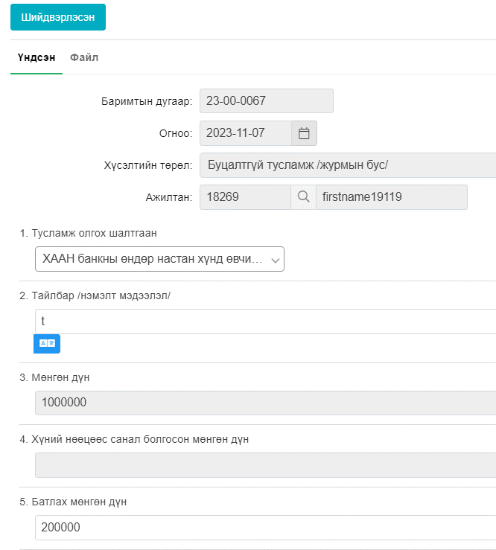
 |  | Олгох мөнгөн дүнг дэд захирал санал өгөхдөө гараас засах боломжтой байх | Fail | Хүлээн авсан төлөвт оруулах гэсэн чинь Батлах мөнгөн дүн идэвхитэй, Шийдвэрлэсэн төлөв оруулах гэтэл Батлах мөнгөн дүн идэвхитэй. ХН-өөс санал болгосон мөнгөн дүн идэвхижихгүй байгаа
 |  | Хүний нөөцийн удирдлага талдаа нэмэлт цонх оруулах ба мөнгөн дүнг гараас оруулдаг байх | Pass | Урсгал буруу явж байна
 |  | Үүсгэж байгаа болон баталж байгаа хүнд мөнгөн дүн гараас оруулдаг болгох | Fail | Хүлээн авсан төлөвт оруулах гэсэн чинь Батлах мөнгөн дүн идэвхитэй, Шийдвэрлэсэн төлөв оруулах гэтэл Батлах мөнгөн дүн идэвхитэй. ХН-өөс санал болгосон мөнгөн дүн идэвхижихгүй байгаа
 |  | Нэгжийн удирдлага, Хүний нөөцийн удирдлага мөнгөн дүнгүүд тусдаа баганад харуулдаг байна. | Pass
 |  | Нэгжийн удирдлага, хүний нөөцийн удирдлага хүсэлтийн жагсаалт дээр тухайн баганууд нэмэгдж гардаг байх | Pass
 |  | Хүсэлтийн жагсаалт дээр дараах багануудыг нэмэх. Үүнд ➢ Бүс ➢ Овог ➢ Төлөв ➢ Төрөл ➢ Статус ➢ Дэд захирал ➢ Салбар нэгжийн код ➢ Албан тушаалын код ➢ Мөнгөн дүн: Журмын бус дээр гараас оруулж байгаа 2 дүнг баганаар оруулна. | Pass
 |  | Шүүлтүүр нэмэх ➢ Эхлэх огноо ➢ Дуусах огноо | Pass
 |  | Тусламж олгох шалгаан нэмж лавлах руу оруулах. Утгууд; ➢ Ажилтны өөрийн эмчилгээний зардал ➢ Ажилтны ар гэрийн гачигдал ➢ Тэтгэмж /Тэтгэвэрт гарах/ ➢ Бусад | Pass
 |  | Мөнгөн дүн гараас оруулах цонх нэмэгдэнэ. | Pass
 |  | Буцалтгүй тусламж хүсэлт= сонгоход журмын дагуу олгодог мөнгөн дүн авто гарч ирэх буюу одоогийн ХНУ->Хүсэл->Бусад хүсэлт->Тусламж дэмжлэг дээр татагдаж ордог ирдэг мөнгөн дүнг энд холбоно. | Pass
F14 | Сахилгын арга хэмжээний ажлын урсгалыг шинэчлэх | Сахилгын арга хэмжээний ажлын урсгалыг шинэчлэнэ sheet 5 6 7 8 | Pass
R01 | Нэмэгдлийн тайланд багана нэмэх, шүүлтүүр нэмэх | Хүний нөөцийн удирдлага->Тайлан->Нэмэгдэл цэсээр ороход нэмэдглийн тайлан гаргадаг. Энэ тайланд дараах өөрчлөлтийг хийнэ. Үүнд: - Баганууд нэмэх ➢ Дэд захирал ➢ Ажилтны овог нэр тусдаа байх ➢ Нэгжийн код ➢ Албан тушаалын код ➢ Албан тушаалын зэрэглэл ➢ Чиг үүрэг ➢ Чиг үүргийн код ➢ Идэвхтэй эсэх ➢ Тушаалын төрөл ➢ Тушаалын бүлэг ➢ Тушаалын огноо ➢ Тушаалын дугар ➢ Тушаал бүртгэсэн ажилтан Домайнтой ➢ Тушаалын нэр ➢ Дараагийн тушаалын огноо Төрөл | Pass
 |  | Баганын нэр солих ➢ Үзүүлэлтийн нэр гэснийг нэмэгдлийн төрөл гэж өөрчлөх ➢ Хэлтэс гэснийг салбар нэгж болгож өөрчлөх | Pass
 |  | Шүүлтүүр нэмэх ➢ Бүсээр ➢ Ажилтны төлөв ➢ Домайн ➢ Ажилтны төрөл ➢ Нэмэгдлийн төрөл ➢ Эхлэх огноо ➢ Дуусах огноо ➢ VP | Pass
R03 | Ажилтны тайлан дээр шүүлтүүр нэмэх | Шүүлтүүр нэмэх ➢ Эхлэх огноо ➢ Дуусах огноо | Pass
 |  | эхлэх дуусах хугацаанд сүүлийн түүхийг татах | Pass
S01 | Audit log бичих | Хүний нөөцийн удирдлага->Лавлах цэсний бүх лавлахуудыг идэвхтэй, идэвхгүй төлөлтэй болгоно. | Pass
 |  | Лавлахад утга нэмсэн ажилтны огноо, цаг, домайн нэрийг лог руу оруулах, лог байдлаар хадгалах. | Pass
R02 | Сахилгын төрөл | 1. ХНУ-лавлах-сахилгын төрөл | Pass
 |  | Сахилгын төрлийн жагсаалт идэвхитэй, идэвхигүй төлөвтэй болгодог байх, өөрчлөлт хийсэн огноо, ажилтны лог үлдэх | Pass
 |  | 1. ХНУ-Гэрээт, Ажилтан-засах-Ерөнхий | Pass
 |  | · Дотуур утас гэсэн нэрийг- ТТД болгон өөрчлөх | Pass
 |  | · Энэ талбар дээр 12 орон тоо бичдэг байх | Pass
 |  | · Тайлан-тайлан мэдээ-ажилтны тайлан дээр ТТД гэсэн багана нэмэх, энэ баганад ТТД харагдана. | Pass
 |  |  | Not started

